спецификация
 |  | СПЕЦИФИКАЦИЯ ОПТ-10

Настоящая спецификация составлена в соответствии с п. 1.1, 3.4, 4.1., Договора поставки № … от … г. заключенного между ООО «ДАРЫ КРЫМА » (Поставщик) и … (Покупатель) и отражает следующие условия поставки партии Товара в соответствии с указанным договором:

1. Товар поставляется Покупателю Поставщиком в следующем ассортименте, объеме и по следующей цене:

п/п | Пачка с пакетами-пирамидками 20 шт. | Наименование чая | Вес пачки / 1 пирамидки гр. | Количество пачек в коробе шт. | Цена за единицу | Количество в заказ шт. | Сумма
1 | 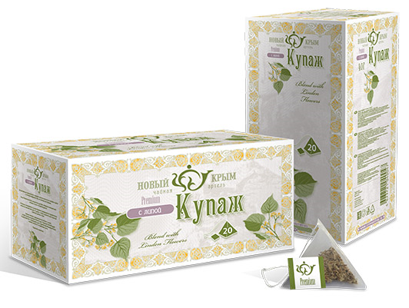 | Роза нежная | 40/2 | 40 | 182.32 |  | 0.00
2 |  | Чабрец согревающий | 60/3 | 40 | 152.73 |  | 0.00
3 |  | Мята душистая | 40/2 | 40 | 134.42 |  | 0.00
4 |  | Кизил Крымский | 80/4 | 40 | 167.19 |  | 0.00
5 |  | Шиповник наливной | 80/4 | 40 | 172.95 |  | 0.00
6 |  | Ромашка луговая | 40/2 | 40 | 139.06 |  | 0.00
7 |  | Купаж с горными травами | 40/2 | 40 | 142.60 |  | 0.00
8 |  | Купаж с фруктами | 60/3 | 40 | 149.00 |  | 0.00
9 |  | Купаж с ягодами | 80/4 | 40 | 166.76 |  | 0.00
10 |  | Купаж с липой | 40/2 | 40 | 152.43 |  | 0.00
11 |  | Купаж с календулой | 40/2 | 40 | 139.79 |  | 0.00
12 |  | Купаж с лавандой и барбарисом | 40/2 | 40 | 144.78 |  | 0.00

п/п | Пачка 50 грамм | Наименование чая | Вес пачки гр. | Количество пачек в коробе шт. | Цена за единицу | Количество в заказ шт. | Сумма
1 | 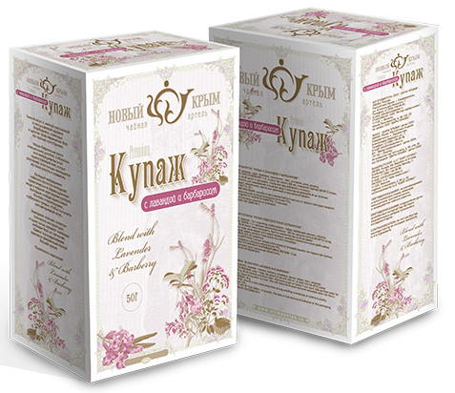 | Роза нежная | 35 | 42 | 152.15 |  | 0.00
2 |  | Чабрец согревающий | 50 | 42 | 99.86 |  | 0.00
3 |  | Мята душистая | 35 | 42 | 67.50 |  | 0.00
4 |  | Кизил Крымский | 50 | 42 | 99.00 |  | 0.00
5 |  | Шиповник наливной | 50 | 42 | 102.59 |  | 0.00
6 |  | Ромашка луговая | 50 | 42 | 102.59 |  | 0.00
7 |  | Купаж с горными травами | 50 | 42 | 106.98 |  | 0.00
8 |  | Купаж с фруктами | 50 | 42 | 96.74 |  | 0.00
9 |  | Купаж с ягодами | 50 | 42 | 98.70 |  | 0.00
10 |  | Купаж с липой | 50 | 42 | 119.30 |  | 0.00
11 |  | Купаж с календулой | 50 | 42 | 103.52 |  | 0.00
12 |  | Купаж с лавандой и барбарисом | 50 | 42 | 109.72 |  | 0.00

п/п | Пачка HoReCa с пакетами для чайников 20 шт. | Наименование чая | Вес пачки/ 1 пакета гр. | Количество пачек в коробе шт. | Цена за единицу | Количество в заказ шт. | Сумма
1 | 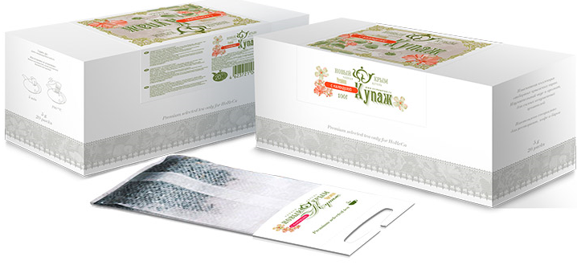 | Роза нежная | 100/5 | 25 | 379.65 |  | 0.00
2 |  | Чабрец согревающий | 120/6 | 25 | 325.31 |  | 0.00
3 |  | Мята душистая | 100/5 | 25 | 313.13 |  | 0.00
4 |  | Кизил Крымский | 160/8 | 25 | 341.42 |  | 0.00
5 |  | Шиповник наливной | 160/8 | 25 | 347.80 |  | 0.00
6 |  | Ромашка луговая | 100/5 | 25 | 319.55 |  | 0.00
7 |  | Купаж с горными травами | 100/5 | 25 | 346.08 |  | 0.00
8 |  | Купаж с фруктами | 120/6 | 25 | 342.59 |  | 0.00
9 |  | Купаж с ягодами | 160/8 | 25 | 363.65 |  | 0.00
10 |  | Купаж с липой | 100/5 | 25 | 360.66 |  | 0.00
11 |  | Купаж с календулой | 100/5 | 25 | 341.95 |  | 0.00
12 |  | Купаж с лавандой и барбарисом | 100/5 | 25 | 349.29 |  | 0.00

п/п | Пакет 250 грамм | Наименование чая | Вес пакета (грамм) | Количество пакетов в коробе шт. | Цена за единицу | Количество в заказ шт. | Сумма
1 | 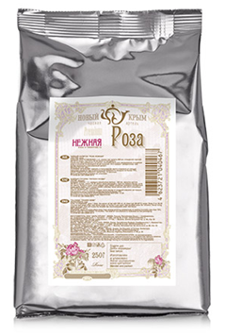 | Роза нежная | 150 | 15 | 360.58 |  | 0.00
2 |  | Чабрец согревающий | 250 | 15 | 259.25 |  | 0.00
3 |  | Мята душистая | 250 | 15 | 242.40 |  | 0.00
4 |  | Кизил Крымский | 250 | 40 | 254.50 |  | 0.00
5 |  | Шиповник наливной | 250 | 40 | 274.43 |  | 0.00
6 |  | Ромашка луговая | 250 | 15 | 274.43 |  | 0.00
7 |  | Купаж с горными травами | 250 | 10 | 348.75 |  | 0.00
8 |  | Купаж с фруктами | 250 | 20 | 282.37 |  | 0.00
9 |  | Купаж с ягодами | 250 | 40 | 295.13 |  | 0.00
10 |  | Купаж с липой | 250 | 15 | 428.46 |  | 0.00
11 |  | Купаж с календулой | 250 | 15 | 326.17 |  | 0.00
12 |  | Купаж с лавандой и барбарисом | 250 | 20 | 366.43 |  | 0.00

 |  |  |  |  |  | Итого: | 0.00
2. Покупатель обязуется оплатить товар в следующем порядке:
 | - оплата производится в течении______ (___________________)дней с момента поставки Товара ;

3. Поставка товара Покупателю осуществляется Поставщиком, по адресу;________________________________ за счет Поставщика и его силами. Отгрузка должна быть осуществлена в течение 3 (ТРЕХ) рабочих дней со дня подписания данной Спецификации.

Поставщик __________________________

Покупатель _________________________

